상품제안서
에코 네트백 (망사가방) | 상품코드: F16302

 |  |  |  |  |  |  | 02-412-0044 | www.easy1.co.kr
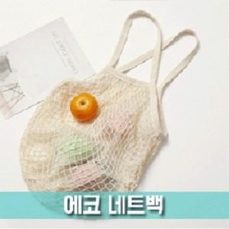 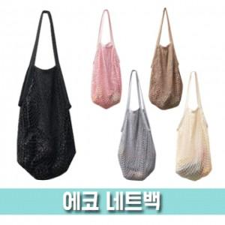

【상세/제작정보】 | 인쇄 - 칼라 스티커제작하여 개별 opp포장 위에 부착해드립니다.

【인쇄/포장옵션】 | 스티커 / OPP(비닐)

【공급단가】 | 수량 | 100~ | 300~ | 500~ | 1,000~ | 2,000~
*VAT별도 | 단가 | 3,910원 | 3,770원 | 3,620원 | 3,480원 | 3,390원

【상품 URL】 | https://dev.easy1.co.kr:443/src/goods_detail.php?gdno=16302

